Sheet1
设计系统项目原型审批BPM字段
序号 | 字段 | 字段名称 | 字段类型 | 字段长度 |  | 字段说明
1 | BSID | 业务系统ID | String | 3 |  | 业务系统标识，由BPM分配
2 | BTID | 业务单据ID | String | 6 |  | 业务系统表单标识，由BPM分配
3 | BOID | 业务对象ID | String | 36 |  | GUID
4 | BSXML | 表单XML数据 | String | 不限
5 | procInstID | 流程实例ID | String |  |  | 默认0，如果是退回修改的流程，则需要将K2的流程ID回传回来
6 | userid | 用户AD账号 | String | 20

原型审批表单XML数据通用数据
序号 | 字段 | 字段名称 | 字段类型 | 字段长度 | 父节点 | 字段说明
1 | applicantID | 申请人 | String |  |  | 申请人ID
2 | prototype | 原型类型 | int | 4 |  | 原型的类型，外窗1，门2，栏杆3，厨房4，卫生间5
3 | ApprovalType | 原型审批类型 | stirng |  |  | P11:动态外窗原型审批； P12静态外窗原型审批； P21动态门原型审批； P22静态门原型审批； P31动态厨房原型审批； P32静态厨房型审批 P41动态卫生间原型审批； P42静态卫生间原型审批； P51栏杆原型审批； P61空调原型审批；
4 | prototypeID | 原型编号 | String
5 | filePath | 原型文件地址 | String |  |  | 文件服务器中的原型dwg存储地址
6 | region | 适用范围 | String
7 | dynamicType | 动态类型 | String

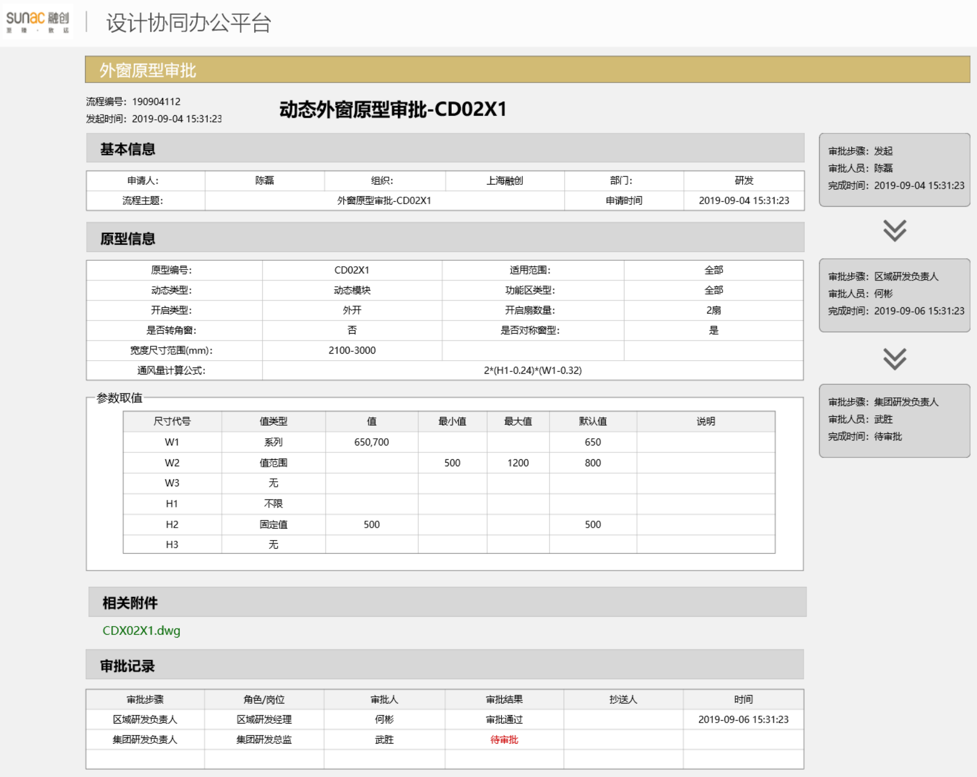
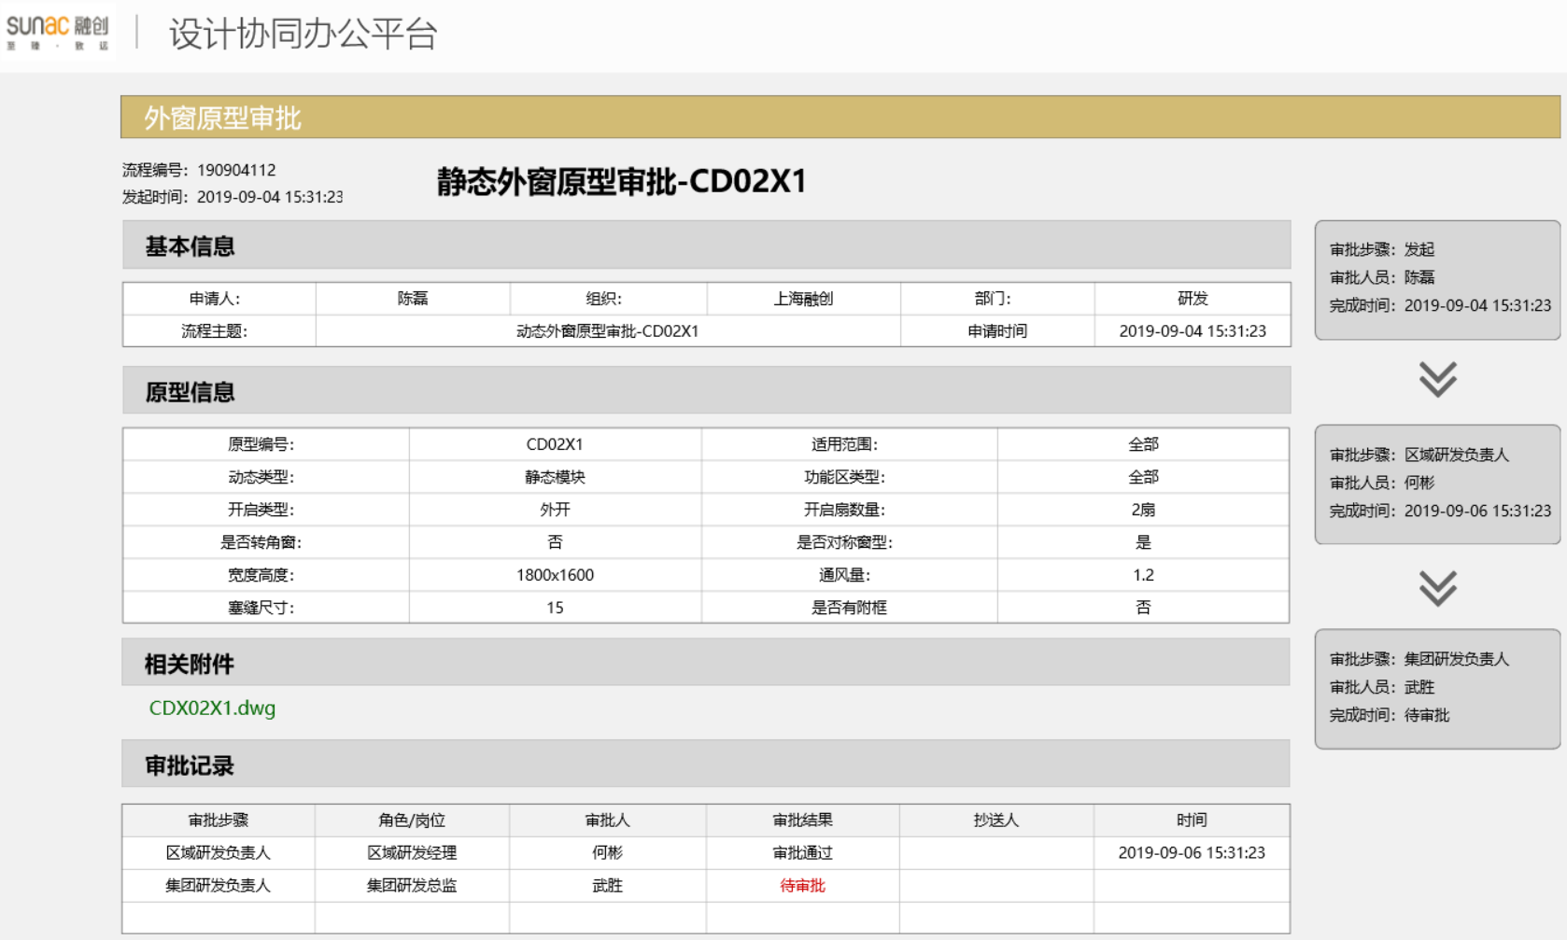
动态外窗表单XML数据通用数据
序号 | 字段 | 字段名称 | 字段类型 | 字段长度 | 父节点 | 字段说明
1 | functionalAreas | 功能区类型 | String
2 | openType | 开启类型 | String |  |  | 0内开，1外开，2推拉，3上悬
3 | openCount | 开启扇数量 | int
4 | IsCorner | 是否转角窗 | int |  |  | 0否， 1是
5 | IsMirror | 是否对称窗型 | int |  |  | 0否， 1是
6 | sizePara | 参数取值
7 | widthRange | 宽度尺寸范围 | String |  | sizePara | 动态门窗使用
8 | airVolumeFormula | 通风量计算公式 | String |  | sizePara | 动态门窗使用
9 | code | 代号 | String |  | sizePara | 动态门窗使用，代号-取值说明可多条
10 | valueType | 值类型 | String |  | sizePara | 动态门窗使用，代号-取值说明可多条
11 | value | 值 | String |  | sizePara | 动态门窗使用，代号-取值说明可多条
12 | minValue | 最小值 | String |  | sizePara | 动态门窗使用，代号-取值说明可多条; 0无，1不限，2值，3范围，4系列
13 | maxValue | 最大值 | String |  | sizePara | 动态门窗使用，代号-取值说明可多条
14 | defaultValue | 默认值 | String |  | sizePara | 动态门窗使用，代号-取值说明可多条
15 | valueDescription | 取值说明 | String |  | sizePara | 动态门窗使用，代号-取值说明可多条

静态外窗表单XML数据通用数据
序号 | 字段 | 字段名称 | 字段类型 | 字段长度 | 父节点 | 字段说明
1 | functionalAreas | 功能区类型 | String
2 | openType | 开启类型 | String |  |  | 内开，外开，推拉，上悬
3 | openCount | 开启扇数量 | int
4 | IsCorner | 是否转角窗 | int |  |  | 0否， 1是
5 | IsMirror | 是否对称窗型 | int |  |  | 0否， 1是
6 | width | 宽度 | String |  |  | 静态门窗时使用
7 | height | 高度 | String |  |  | 静态门窗时使用
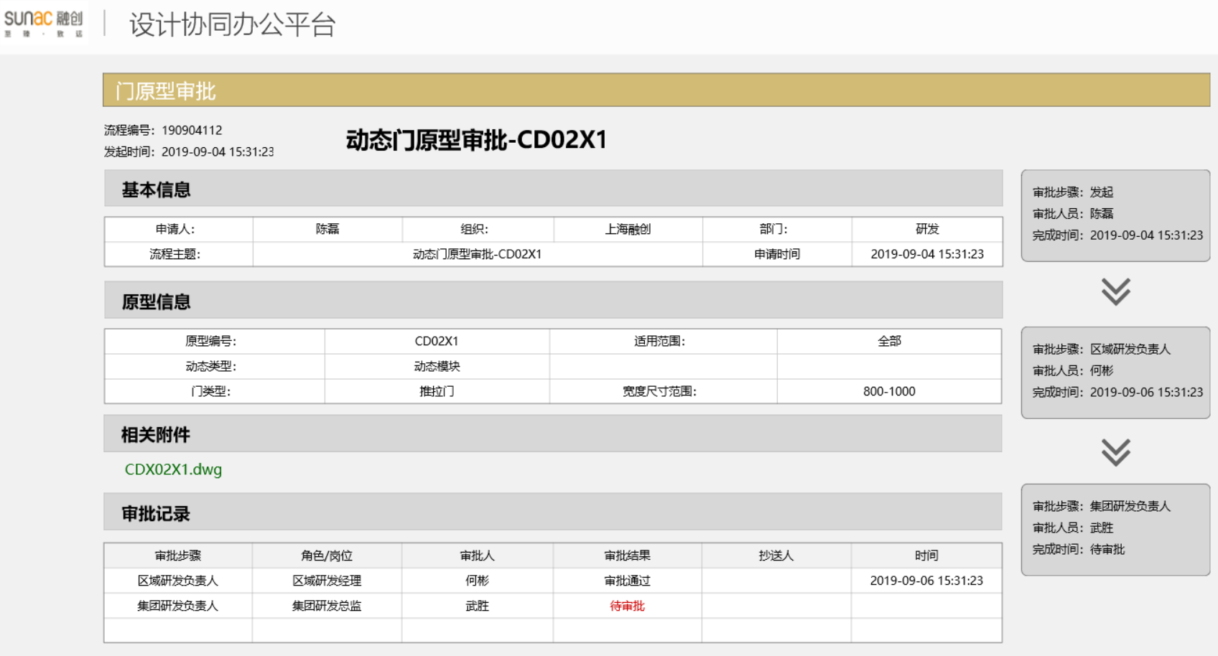
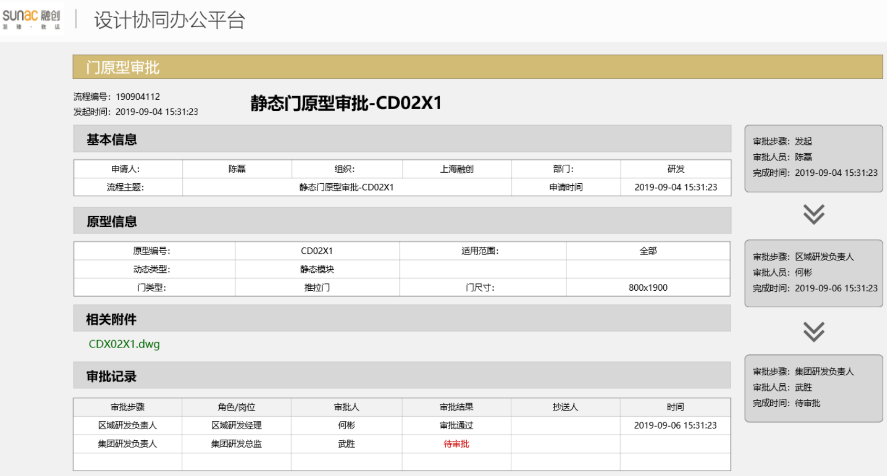
8 | airVolume | 通风量 | String |  |  | 静态门窗时使用
9 | fillerSize | 塞缝尺寸 | String |  |  | 静态门窗时使用
10 | hasAuxiliaryFrame | 是否有附框 | int |  |  | 静态门窗时使用, 0否， 1是

动态门表单XML数据通用数据
序号 | 字段 | 字段名称 | 字段类型 | 字段长度 | 父节点 | 字段说明
1 | doortype | 门类型 | String |  |  | 推拉门，外开门、门联窗
2 | widthrange | 门宽度范围 | string

静态门表单XML数据通用数据
序号 | 字段 | 字段名称 | 字段类型 | 字段长度 | 父节点 | 字段说明
1 | doortype | 门类型 | String |  |  | 推拉门，外开门、门联窗
2 | doorsize | 门尺寸 | string |  |  | 门宽高尺寸

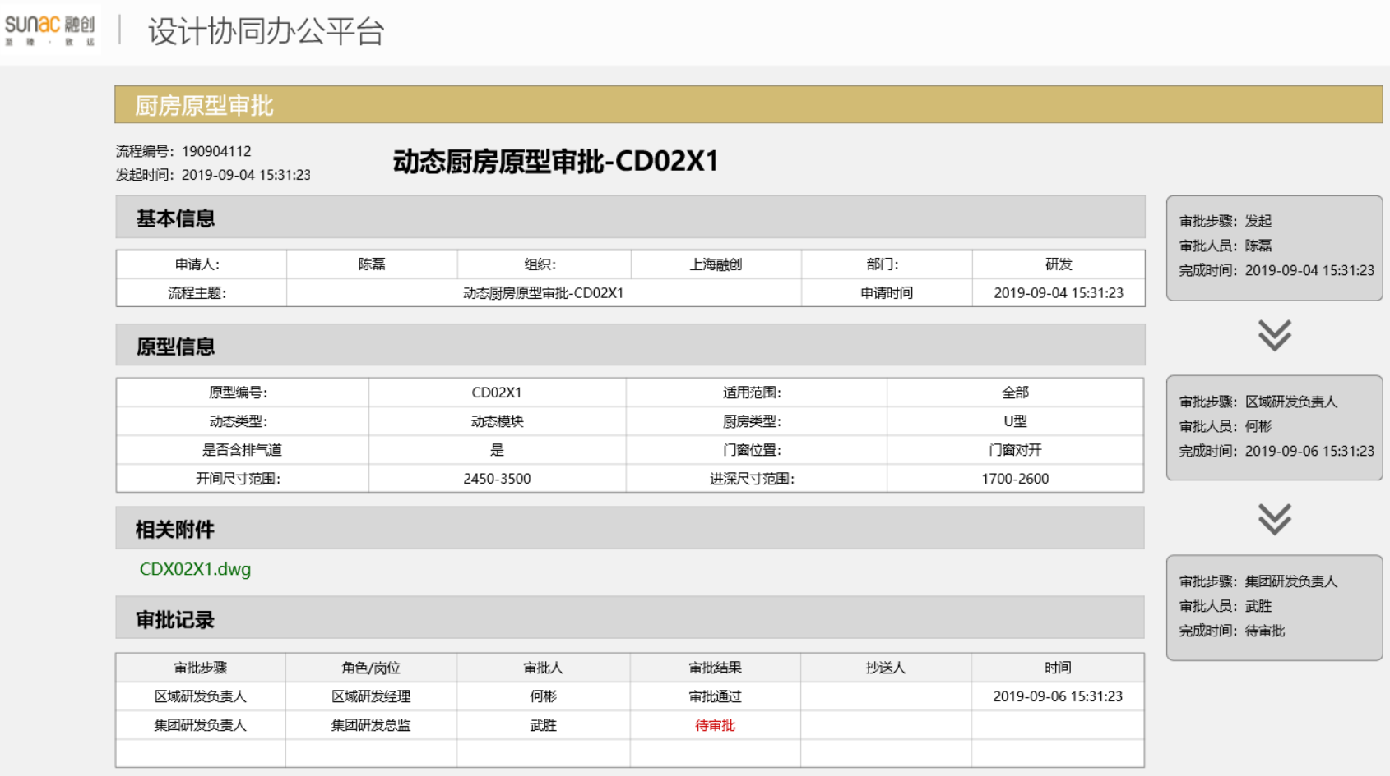
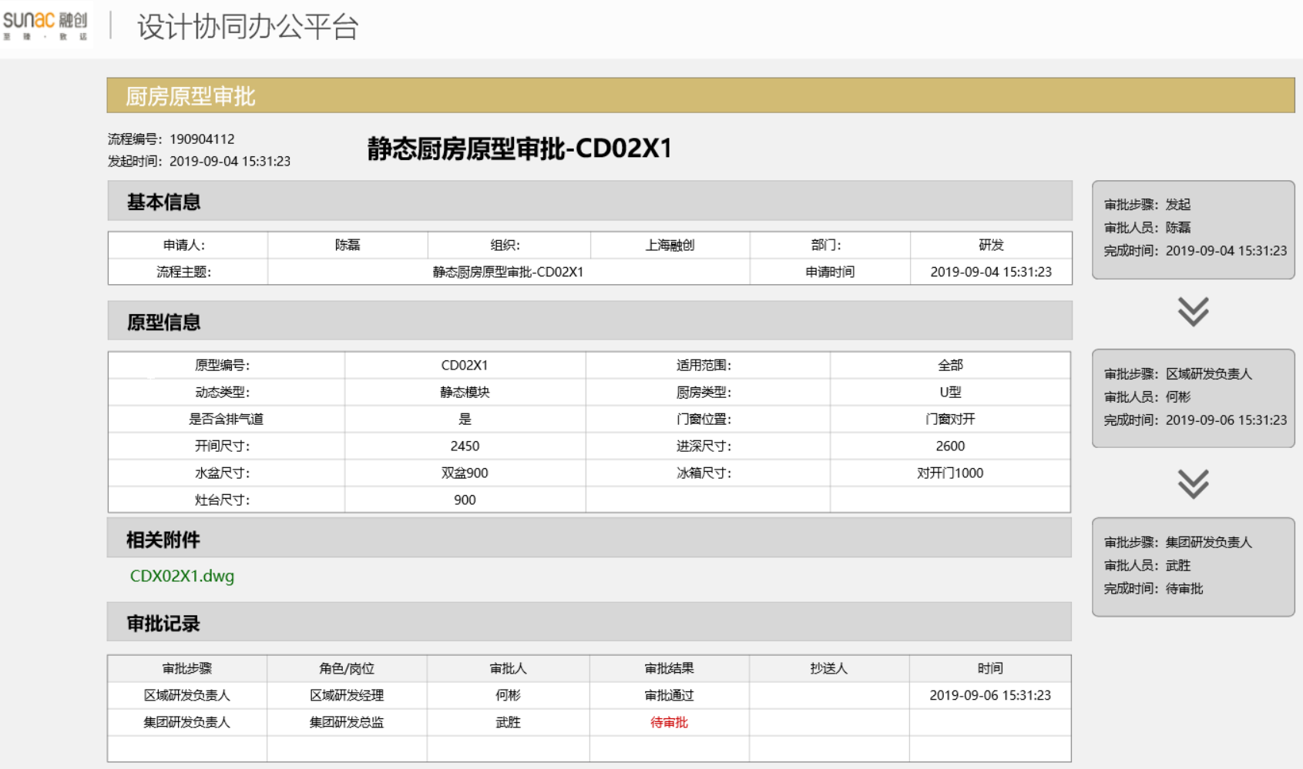
动态厨房表单XML数据通用数据
序号 | 字段 | 字段名称 | 字段类型 | 字段长度 | 父节点 | 字段说明
1 | kitchenType | 厨房类型 | String |  |  | U型，I型、L型
2 | doorWindowPos | 门窗位置 | String
3 | hasAirVent | 是否含排气道 | String
4 | widthRange | 开间尺寸范围 | String
5 | HeightRange | 进深尺寸范围 | String

静态厨房表单XML数据通用数据
序号 | 字段 | 字段名称 | 字段类型 | 字段长度 | 父节点 | 字段说明
1 | kitchenType | 厨房类型 | String |  |  | 推拉门，外开门、门联窗
2 | doorWindowPos | 门窗位置 | String
3 | hasAirVent | 是否含排气道 | String
4 | width | 开间尺寸 | string |  |  | 门宽高尺寸
5 | Height | 进深尺寸 | string
6 | basinSize | 台盆尺寸 | string
7 | fridgeSize | 冰箱尺寸 | string
8 | gasstoveSize | 灶台尺寸 | string

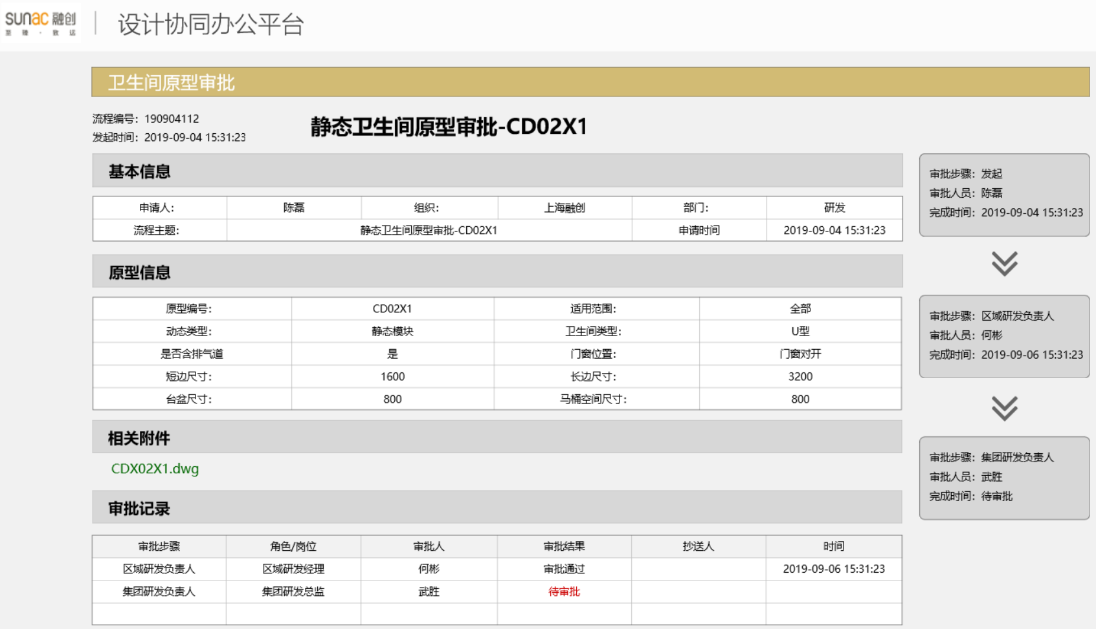
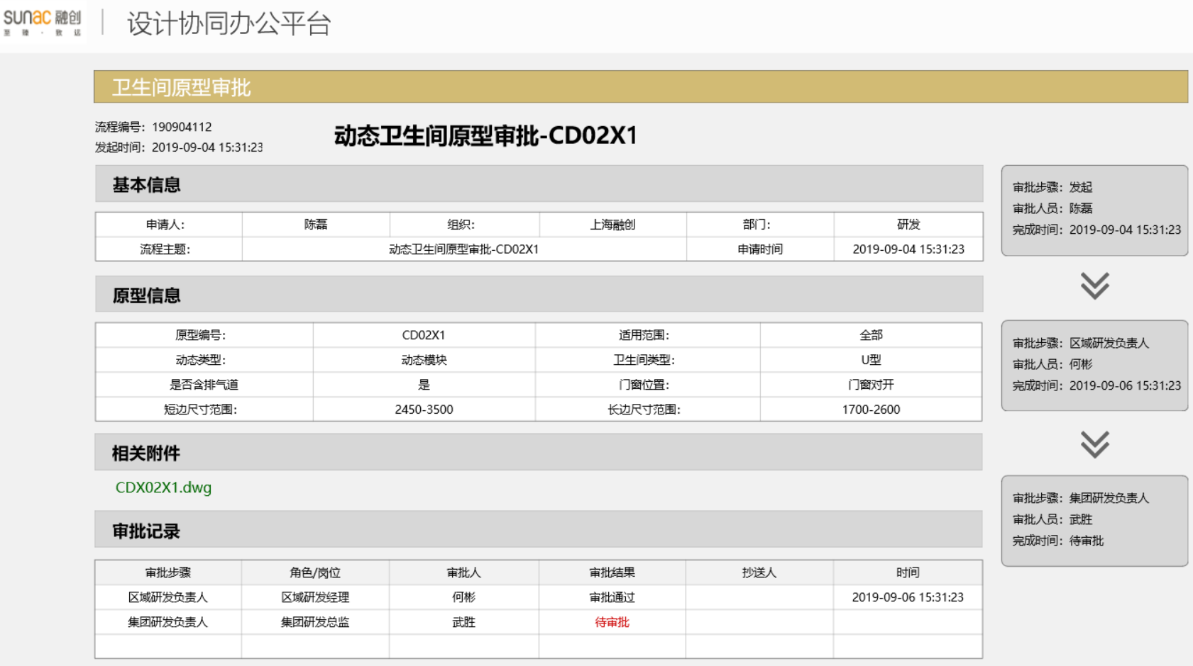
动态卫生间表单XML数据通用数据
序号 | 字段 | 字段名称 | 字段类型 | 字段长度 | 父节点 | 字段说明
1 | kitchenType | 卫生间类型 | String |  |  | U型，I型、L型
2 | doorWindowPos | 门窗位置 | String
3 | hasAirVent | 是否含排气道 | String
4 | widthRange | 短边尺寸范围 | String
5 | HeightRange | 长边尺寸范围 | String

静态卫生间单XML数据通用数据
序号 | 字段 | 字段名称 | 字段类型 | 字段长度 | 父节点 | 字段说明
1 | kitchenType | 卫生间类型 | String |  |  | 推拉门，外开门、门联窗
2 | doorWindowPos | 门窗位置 | String
3 | hasAirVent | 是否含排气道 | String
4 | width | 短边尺寸 | string |  |  | 门宽高尺寸
5 | Height | 长边尺寸 | string
6 | basinSize | 台盆尺寸 | string
7 | closestoolSize | 马桶尺寸 | string

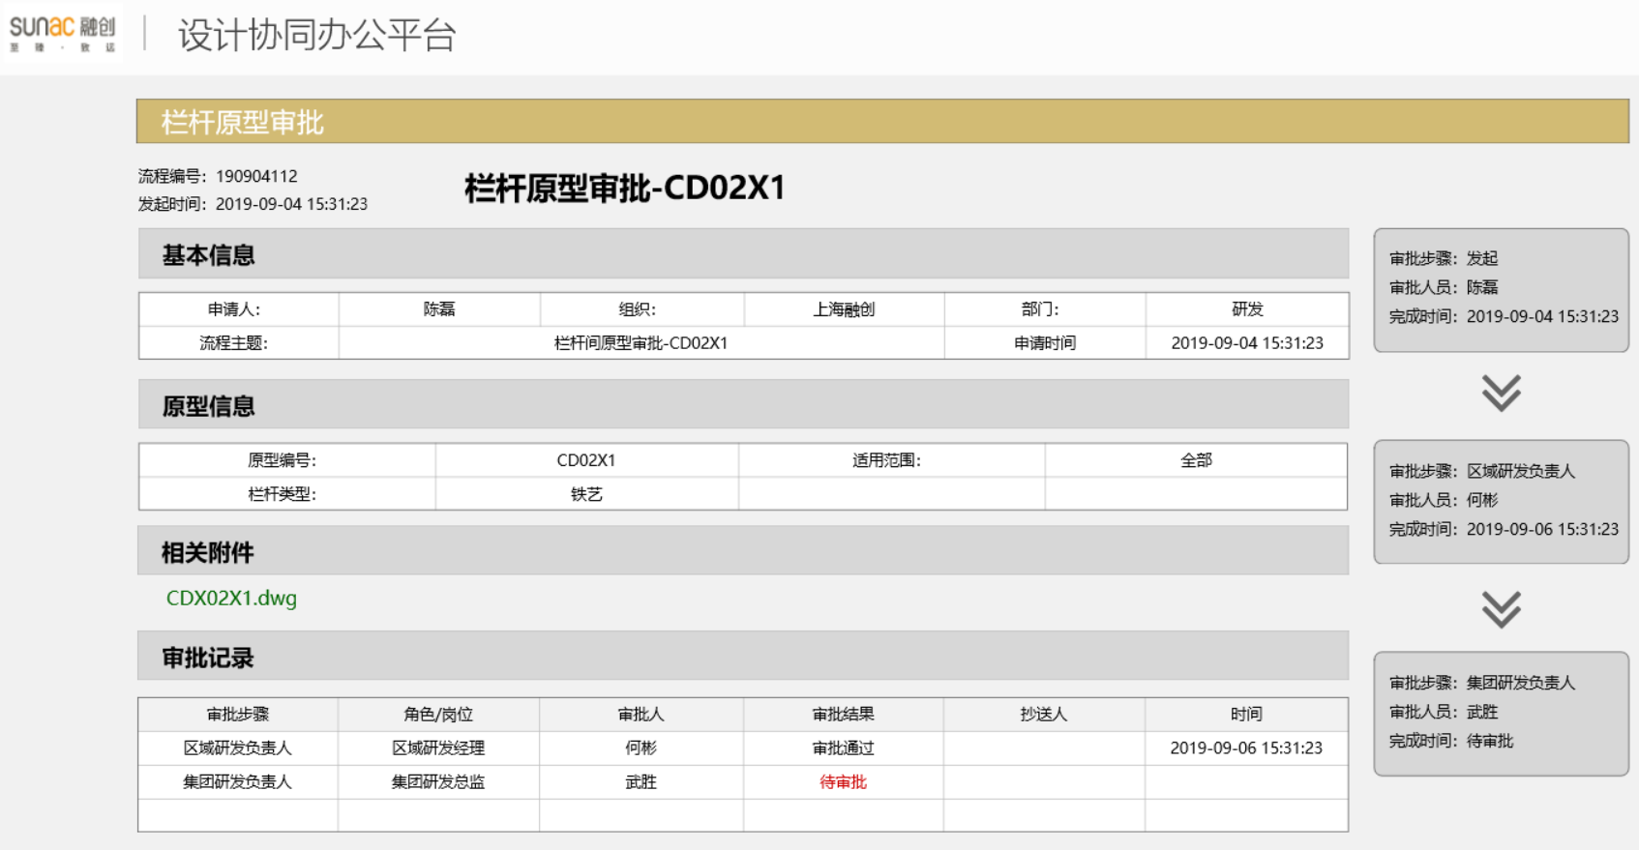
栏杆表单XML数据通用数据
序号 | 字段 | 字段名称 | 字段类型 | 字段长度 | 父节点 | 字段说明
1 | railingType | 栏杆类型 | String |  |  | U型，I型、L型
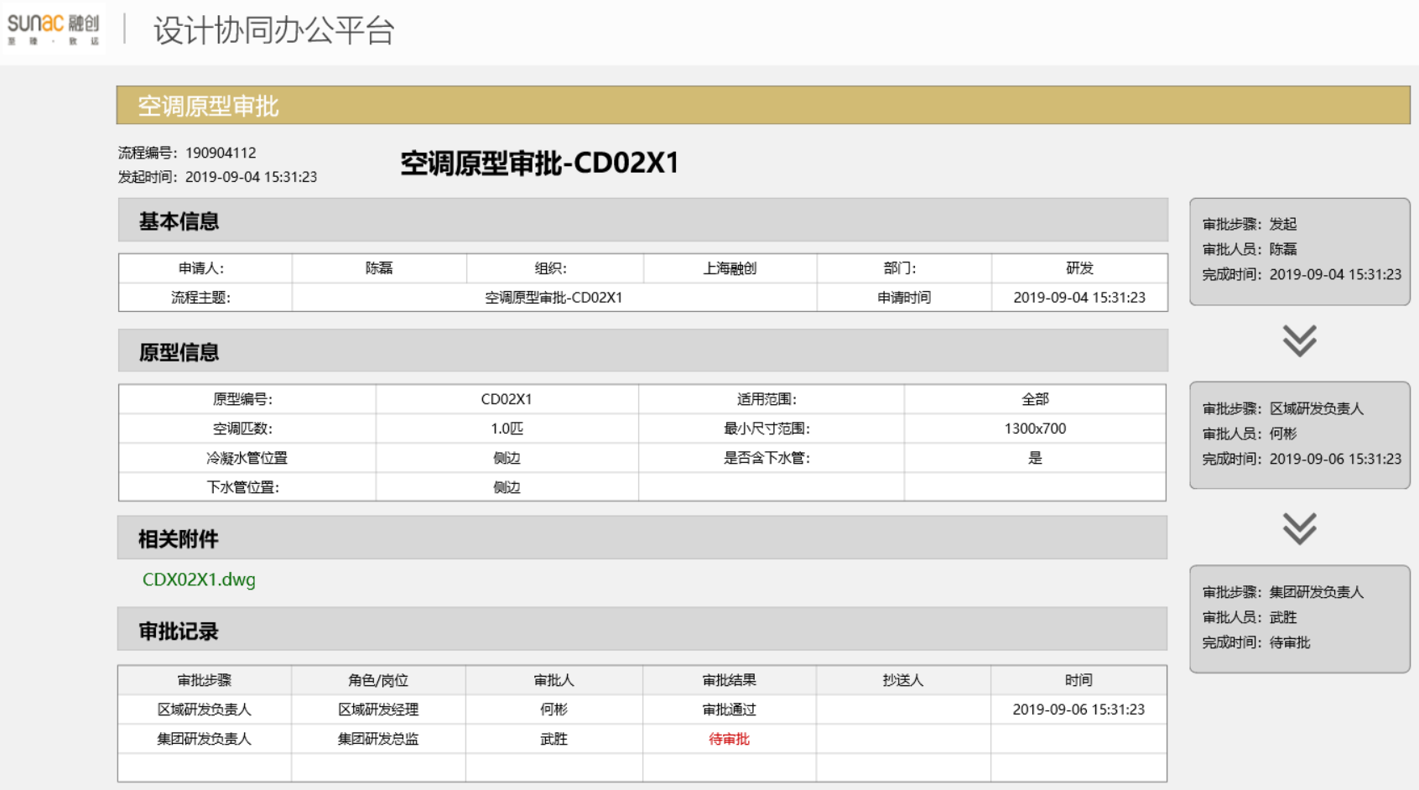

空调表单XML数据通用数据
序号 | 字段 | 字段名称 | 字段类型 | 字段长度 | 父节点 | 字段说明
1 | kitchenType | 空调匹数 | String |  |  | U型，I型、L型
2 | doorWindowPos | 长宽最小值 | String
3 | hasAirVent | 冷凝水管位置 | String
4 | widthRange | 是否含下水管 | String
5 | HeightRange | 下水管位置 | String

